Blad1
 |  | Sgmmns typ 091
 |  | 3174 4508 100 - 3174 4508 150

 | Axellast (ton) |  |  |  | Axellast (ton)
 | 4.7 |  |  |  | 4.7

8600
12400
13640

20´ Ct
20 Växelflak
20´ Ct
20 Växelflak
Längdkoder symmetrisk
20=20´ð6058 mm
21=6250 mm
22=7150 mm
23=7450 mm
24=7820 mm
26=8150 mm
 |  | Vikt (ton) |  |  | Vikt (ton)
 |  |  |  |  |  | OBS, kom ihåg de åtta stöden (se nedan) vid lastning av 2x20-fotare över 23 ton styck!

Längdkod
osymmetrisk
60=8543 mm
20´ Ct
20 Växelflak
26
60
60
 |  |  |  | Vikt (ton)

Riktning största överhänget valfritt

Längdkoder
symmetrisk
30=30´ð 9125 mm
31=9300 mm

30´ Ct
30 Växelflak
31
81
85
81
85
Längdkoder
osymmetrisk
81=9275 mm
82=9330 mm
84=10040 mm
85=10200 mm
 |  |  |  | Vikt (ton)

Riktning största överhänget valfritt

Längdkoder
symmetrisk
40=40´ð12192 mm
40´ Ct
40 Växel-
flak
 |  |  | Vikt (ton)
 |  |  |  |  |  | OBS, kom ihåg de åtta stöden (se nedan) vid lastning av 40-fotare!

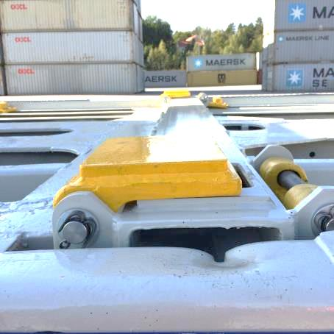
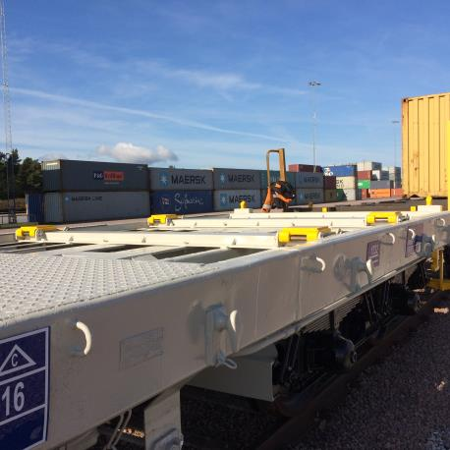

Ovanstående bilder visar de stöd som ska användas vid lastning enligt ovan nämnda kombinationer.
Det är totalt åtta stöd , fyra per vagnhalva. De sitter på 1x20 respektive 1x30-fotspositionerna.

